Hoja1
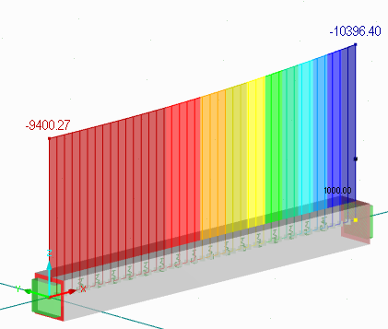
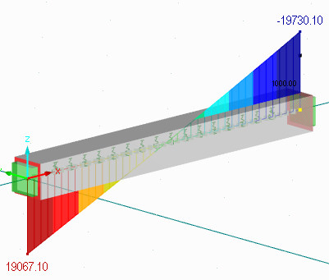
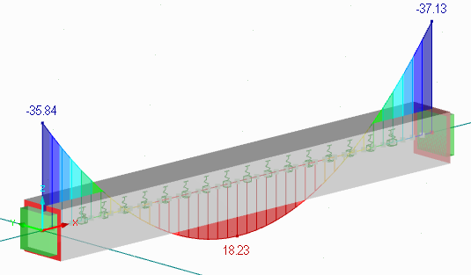
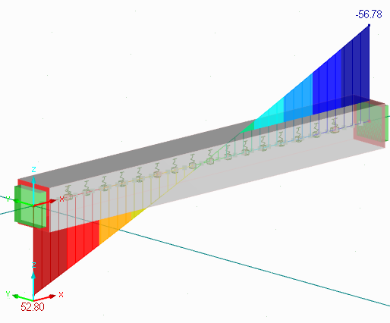
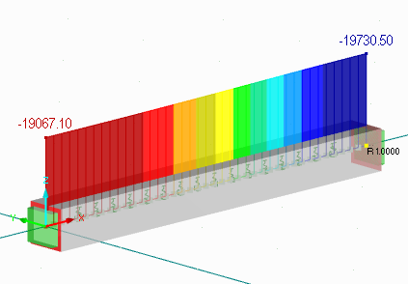
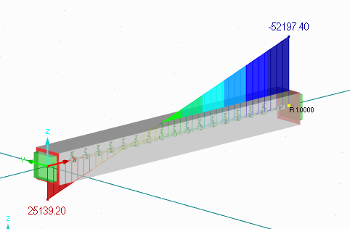
K matriz de rigidez |  |  |  |  |  | Cargas nodales equvalentes | 994802.492 | 0 | 0 | -994802.492 | 0 | 0 | 0.00000000 | 0.00000000 | 0.00000000 | 0.00000000 | 0.00000000
994802.492 | 0 | 0 | -994802.492 | 0 | 0 | 53.333333333 | 0 | 10396.612362 | 19730.882009 | 0 | -9400.445162 | 19067.471924 | 0.00000000 | 0.00000000 | 0.00000000 | 0.00000000 | 0.00000000
0 | 10396.612362 | 19730.882009 | 0 | -9400.445162 | 19067.471924 | 52.79979324 | 0 | 19730.882009 | 52198.298924 | 0 | -19067.471924 | 25139.677462 | 0.00000000 | 0.00000000 | 0.00000000 | 0.00000000 | 0.00000000
0 | 19730.882009 | 52198.298924 | 0 | -19067.471924 | 25139.677462 | 35.840725968 | -994802.492 | 0 | 0 | 994802.492 | 0 | 0 | 0.00000000 | 0.00000000 | 0.00000000 | 0.00000000 | 0.00000000
-994802.492 | 0 | 0 | 994802.492 | 0 | 0 | 56.666666667 | 0 | -9400.445162 | -19067.471924 | 0 | 10396.612362 | -19730.882009 | 0.00000000 | 0.00000000 | 0.00000000 | 0.00000000 | 0.00000000
0 | -9400.445162 | -19067.471924 | 0 | 10396.612362 | -19730.882009 | 56.778598816 | 0 | 19067.471924 | 25139.677462 | 0 | -19730.882009 | 52198.298924 | 0.00000000 | 0.00000000 | 0.00000000 | 0.00000000 | 0.00000000 | 0.00000000
0 | 19067.471924 | 25139.677462 | 0 | -19730.882009 | 52198.298924 | -37.134383375

